Бетон + песок
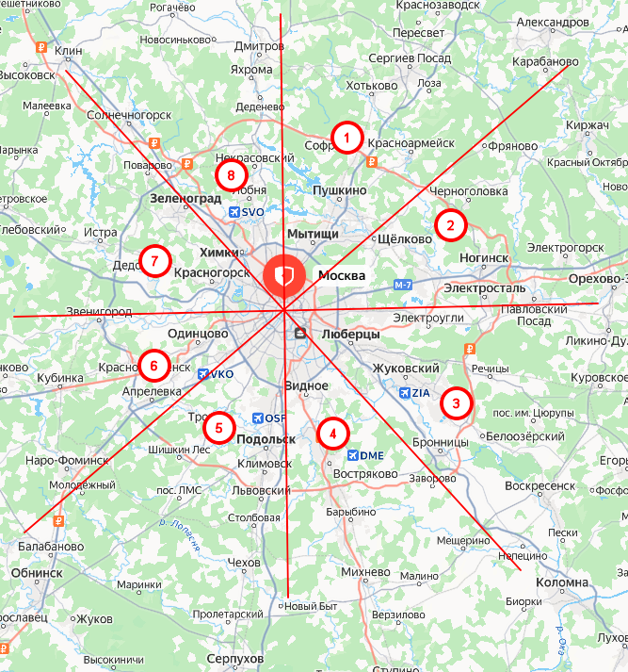
 | Бетон B22.5 наличка
 | Зона москвы | Цена бетона м3 | Цена доставки м3 | Минимальный миксер | Насос 36м + гаситель | Поставщик | Актуальность
Евгений | 1 | 7200 | 1000 | 7 | 44500 | Оникс Бетон | 2026-05-12
Евгений | 2 | 6500 | 1100 | 7 | 38000 | Росбетон | 2026-05-12
Евгений | 3 | 6500 | 750 | 7 | 40000 | РБУ 1
Евгений | 4 | 6600 | 1100 | 8 | 45000 | Забетоном | 2026-05-12
Алексей | 5 | 6150 | 900 | 7 | 39500 | Куб
Олег | 6 | 6550 | 950 | 8 | 40500 | Гранд бетон/Гарант бетон
Олег | 7 | 6550 | 950 | 8 | 40500 | Гарант бетон/Гранд бетон
Олег | 8 | 7690 | 1400 | 6 | 48000 | МЖБК/Забетоном
Алексей | ГФК/ЛПК и т.д./А108 |  |  |  |  | бетон транс сервис/гизопромстрой

 | Зона москвы | Песок 10м3 | Песок 20м3
Евгений | 1 |  | 1400
Евгений | 2 |  | 1300
Евгений | 3 |  | 1300
Евгений | 4 |  | 1300
Алексей | 5 |  | 1300
Олег | 6 |  | 1300
Олег | 7 |  | 1300
Олег | 8 |  | 1300
Алексей | ГФК/ЛПК и т.д./А108 |  | 1300

